punto1
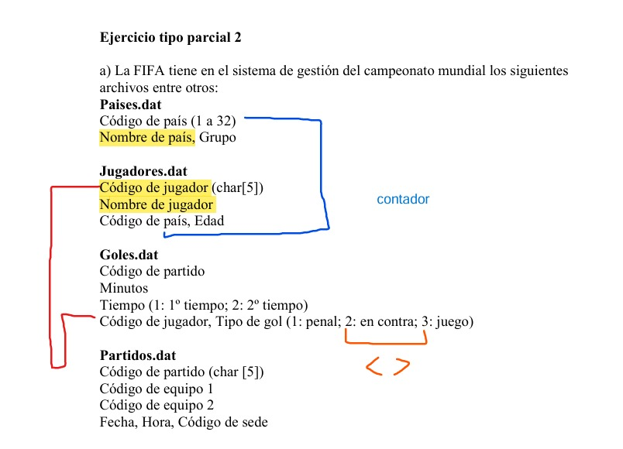

 | Paises.dat |  |  |  | Jugadores.dat |  |  |  | Goles.dat
 | Código de país | Nombre de país | Grupo |  | Código de jugador | Nombre de jugador | Código de país | Edad | Código de partido | Minutos | Tiempo | Código de jugador | Tipo de gol
1 | 1 | Argentina | A |  | J0001 | Lionel Messi | 1 | 36 | 10001 | 12 | 1 | J0001 | 3
2 | 2 | Brasil | B |  | J0002 | Neymar Jr. | 2 | 31 | 10002 | 45 | 2 | J0010 | 1
3 | 3 | España | C |  | J0003 | Sergio Ramos | 3 | 37 | 10003 | 23 | 1 | J0003 | 2
4 | 4 | Francia | D |  | J0004 | Kylian Mbappé | 4 | 25 | 10004 | 89 | 2 | J0001 | 3
5 | 5 | Italia | E |  | J0005 | Gianluigi Buffon | 5 | 45 | 10005 | 78 | 1 | J0008 | 1
6 | 6 | Alemania | F |  | J0006 | Thomas Müller | 6 | 34 | 10006 | 33 | 2 | J0001 | 3
7 | 7 | México | G |  | J0007 | Raúl Jiménez | 7 | 32 | 10007 | 56 | 1 | J0003 | 2
8 | 8 | Inglaterra | H |  | J0008 | Harry Kane | 8 | 30 | 10008 | 11 | 2 | J0008 | 1
9 | 9 | Uruguay | A |  | J0009 | Luis Suárez | 9 | 36 | 10009 | 67 | 1 | J0009 | 3
10 | 10 | Japón | B |  | J0010 | Keisuke Honda | 10 | 37 | 10010 | 90 | 2 | J0010 | 2

 | Punto1.dat
 | Código de jugador | Nombre de país | Nombre de jugador | goles
 | J0001 | Argentina | Lionel Messi | 3

 | J0003 | España | Sergio Ramos | 0

 | J0008 | Inglaterra | Harry Kane | 1
 | J0009 | Uruguay | Luis Suárez | 1
 | J0010 | Japón | Keisuke Honda | 0

